Лист1
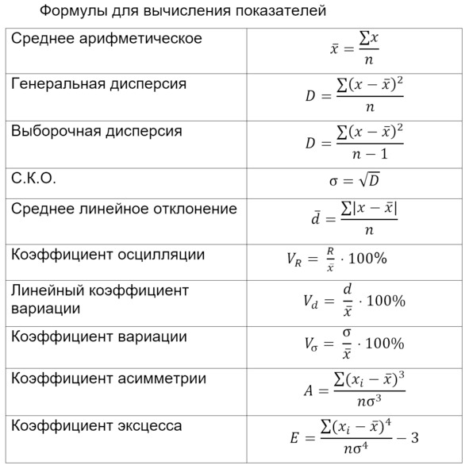

Задание 2.
Ответы корресп.

Four
Five | С на | 300 | найди сам
Two | без | 276
One | кол-во | 5
Two | Five | 38
Four | Four | 37
Two | Thr | 30
Thr | Two | 106
Five | One | 65
One
Five
Two | доля от 5 | 0.13768115942
One | доля от 4 | 0.13405797101
One | доля от 3 | 0.10869565217
One | доля от 2 | 0.38405797101
Two | доля от 1 | 0.23550724638
Five
Two | Введите левую границу 0,9-доверительного интервала для истинной доли "Five" | 0.10345953679
One | Введите правую границу 0,9-доверительного интервала для истинной доли ответов "Four" | 0.16789717463
Two
One
One
Two
Two
Two
Two
Four
Five
Two
One
Thr
Thr
Two
One
Thr
Two
Two
Four
One
Two
One
Two
Two
One
Thr
Two
One
One
One
Two
Four
Four
One
Two
Two
Four
Two
Two
One
Five
One
Two
Five
One
Two
One
Two
Two
Thr
Thr
Two
Two
Thr
Two
Five
One
Four
Two
Two
One
Thr
Two
Two
Five
Four
Thr
Five
Four
One
Two
Four
Thr
Five
Thr
Four
Two
Two
Thr
One
Two
Two
One
Two
Two
One
Two
Four
Thr
One
One
Thr
One
Five
One
Five
Four
Two
Two
One
Four
Five
Five
One
Thr
Four
Two
Four
One
One
Two
Five
Two
Thr
One
Two
Two
Two
Two
Four
One
Two
Four
Two
One
Thr
Two
Five
Two
Four
Five
Two
Two
Two
One
Two
Thr
One
Five
One
Two
Two
Two
Two
One
Two
Two
One
Four
Thr
Two
Two
Five
Four
Five
Two
Two
Five
Two
Five
Four
One
Five
One
Thr
Two
One
Two
Two
Four
Five
Two
Five
Two
Two
Two
Four
Two
Five
Two
Two
Thr
One
Two
Two
Thr
One
Five
Two
Five
Four
Two
Thr
Four
One
Two
Five
Four
One
Two
One
Two
Five
Thr
One
One
Two
One
Five
One
Thr
Two
One
Two
One
Five
Four
Four
Two
Five
One
One
One
One
Thr
One
Two
Five
One
Two
Five
One
Two
One
Thr
Two
Four
Thr
Thr
Four
Two
Two
Two
Four
Two
Two
Two
Five
Five
Two
Two
Four
Four
Two
Four
Two
Four

